Rest04
FORMATO DE ESPECIFICACION DE SERVICIO REST

 | ID. Servicio | Rest04-obtenerSaldoCuentaCorriente
 | Dominio | pasajero
 | Recurso | Saldo Cuenta Corriente
 | Descripción del Recurso/tarea | Obtener el saldo de la cuenta corriente del CUP

 | Modelo Conceptual
 | 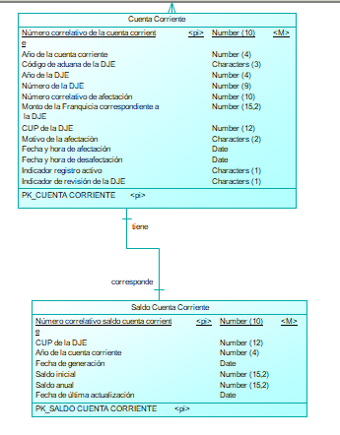

 | Operación | obtenerSaldoCuentaCorriente
 | Método HTTP | GET
 | URI privada | http://api.sunat.peru/v1/controladuanero/pasajero/declaracion/t/liquidacion/saldocuentacorriente/{numeroCup}-{annDeclaracion}
 | URI pública | https://api.sunat.gob.pe/v1/controladuanero/equipaje/liquidacion/saldocuentacorriente/{numeroCup}-{annDeclaracion}

 | SLA
 | Propiedad | Descripción | Valor
 | tiempoRes | Tiempo de respuesta | 3 Seg
 | disponibilidad | disponibilidad | 24x7

 | REQUEST

 | Request URI
 | Parámetros de Entrada | Descripcion | Formato | Tipo dato
 | numeroCup | Código Único del Pasajero | Numérico | int
 | annDeclaracion | Año de la declaración | Numérico | int

 | Request Header
 | Parámetros | valor
 | Content-Type | application/json
 | Accept | application/json
 | Bearer | token obtenido de la autenticación (Solo para la URI Publica)

 | Request Body
 | Parámetros de Entrada | Descripcion | Formato | Tipo dato

 | Ejemplo Request
 | JSON en el body

 | RESPONSE

 | Response Header
 | Parámetros | valor
 | HTTP status | 200
 | Content-Type | application/json

 | Response Body
 | Parámetros de Salida | Descripcion | Formato | Tipo dato
 | saldoAnual | Saldo anual de la cuenta corriente por cup | Alfanumérico | String
 | saldoInicial | Saldo Inicial por año de la cuenta corriente | Alfanumérico | String

 | Ejemplo JSON Response Body
 | { "saldoAnual": '1500 USD', "saldoInicial": '3000 USD' }

 | ANEXO Datos Complejos
 | Lista de Pasajeros
 | Propiedad | Descripcion | Tipo dato

 | Formato de mensaje de ERROR 500

 | Response Header
 | Parámetros | valor
 | HTTP status | Revisar la tabla de codigos de Error
 | Content-Type | application/json

 | Response Body
 | Parámetros de Salida | Descripcion | Formato | Tipo dato
 | cod | codigo de error(Revisar la tabla de codigos de Error) |  | String
 | msg | mensaje de error para el usuario |  | String
 | exc | traza del error |  | String

 | Ejemplo de Response
 | { "cod":"500", "msg":"Internal Server Error - Se presento una condicion inesperada que impidio completar el Request", "exc":"java.lang.NullPointerException at ..." }

 | Formato de mensaje de ERROR 422

 | Response Header
 | Parámetros | valor
 | HTTP status | Revisar la tabla de codigos de Error
 | Content-Type | application/json

 | Response Body
 | Parámetros de Salida | Descripcion | Formato | Tipo dato
 | cod | codigo de error(Revisar la tabla de codigos de Error) |  | String
 | msg | mensaje de error para el usuario |  | String
 | exc | traza del error |  | String
 | errors | array de errores y descripcion del error |  | String

 | Ejemplo de Response
 | { "cod": "422", "msg": "Unprocessable Entity - Se presentaron errores de validacion que impidieron completar el Request", "exc": null, "errors": [ { "success": false, "codError": "1037", "desError": "El campo “cup” no enviado o es vacío" } ] }

 | Cuadro de mensajes de Error
 | Campo | Validación | Ámbito | Código – Mensaje de error | Código
 | numeroCup | No se envía el valor del campo número de cup o se envía nulo | Validaciones de obligatoriedad | 1037 - El campo “cup” no enviado o es vacío | 1037
 | numeroCup | El campo número de cup envía valor no numérico | Validaciones de forma | 1038 – Solo se permite dato de tipo numérico para el cup | 1038
 | annDeclaracion | No se envía el valor del campo annDeclaracion o se envia nulo | Validaciones de obligatoriedad | 1027 - El campo “anioDeclaracion” no enviado o es vacío | 1027
 | annDeclaracion | El campo annDeclaracion envia valor no numérico | Validaciones de forma | 1028 – Solo se permite dato de tipo numérico para el año de la declaración | 1028

